关系图
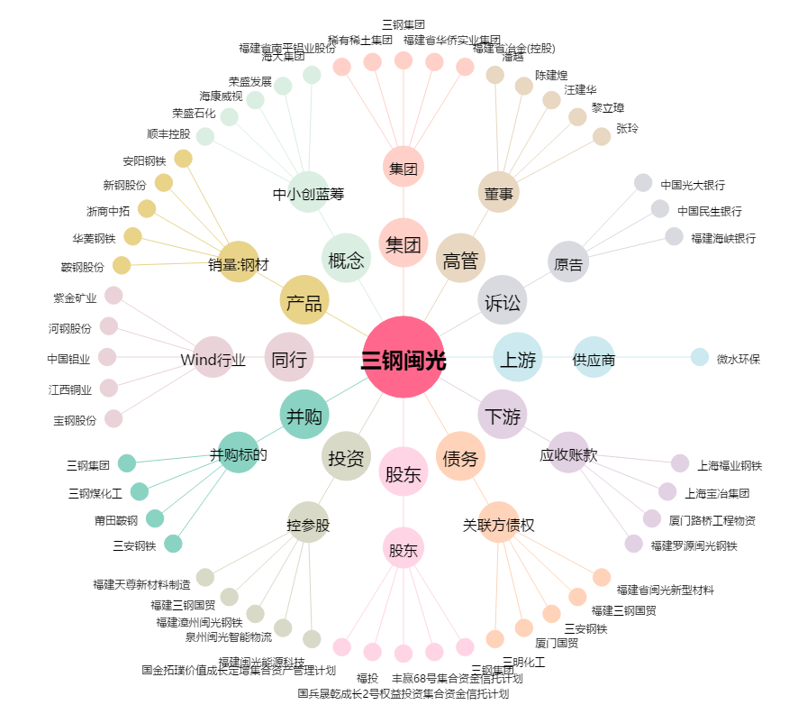
三钢闽光[002110.SZ] - 关系概览图

